Arkusz1
 |  |  |  |  |  |  |  | ZAŁĄCZNIK NR 1 DO FO
FORMULARZ CENOWO - ASORTYMENTOWY (SPECYFIKACJA) do Zapytania ofertowego na dostawę koszy do segregacji odpadów dla obiektów INTERFERIE S.A. UWAGA - ZAMAWIAJĄCY NIE DOPUSZCZA ZAMIENNIKÓW
SPÓŁKA | ADRES DOSTAWY | NAZWA | MODEL | ZDJĘCIE PRODUKTU | PRODUCENT | JEDN. MIARY | ILOŚĆ | CENA NETTO ZA J.M . | WARTOŚĆ NETTO
INTERFERIE S.A. ul. Chojnowska 41, 59-220 Legnica | INTERFERIE SU ARGENTYT UL. Wydmowa 17, 76-156 Dąbki | Kosz do segregacji odpadów o pojemności 4x60 litrów. Dane techniczne: Pojemność: 4 x 60L, Głębokość- 40 cm, Szerokość- 150 cm, Wysokość -80 cm, Waga-42 kg. Wykonanie ze stali nierdzewnej o grubości 0,9 mm, matowe wykończenie stali szczotkowanej; Wkłady wewnętrzne ze stali ocynkowanej; Kolorowe oznaczenia frakcji, konstrukcja wolnostojąca - oznaczenie zgodne z Rozporządzeniem Ministra Klimatu i Środowiska z dnia 10 maja 2021 r. w sprawie sposobu selektywnego zbierania wybranych frakcji odpadów (Dz. U. 2021 poz. 906) | Titanium 4 x 60L stal nierdzewna |  | ECO24 | szt. | 11 |  | 0.00
 | Interferie Sport Hotel Bornit ul. Mickiewicza 21 58-580 Szklarska Poręba | Kosz do segregacji odpadów o pojemności 4x80 litrów z modułem popielnicy. Dane techniczne: Pojemność-4x80 l, wysokość- 104cm., szerokość- 161cm, głębokość-38cm,waga: 58kg; Wykonane ze stali ocynkowanej i malowanej w kolorze RAL7016 , grubość blachy 1 mm; Opróżnianie kosza: z boku, wrzut kosza: jednostronny, ochrona rantu wrzutu; wrzuty zasłonięte klapką w kolorze danej frakcji Kolorowe oznaczenia frakcji, konstrukcja wolnostojąca = oznaczenie zgodne z Rozporządzeniem Ministra Klimatu i Środowiska z dnia 10 maja 2021 r. w sprawie sposobu selektywnego zbierania wybranych frakcji odpadów (Dz. U. 2021 poz. 906) | Etna IV eko 4x80l +moduł popielnicy | 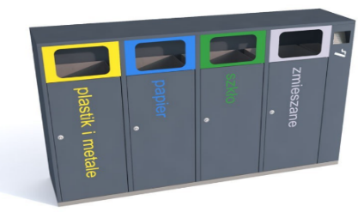 | KROSSTECH | szt. | 2 |  | 0.00
 |  | Kosz do segregacji odpadów o pojemności 4x60 litrów. Dane techniczne: Pojemność: 4 x 60L, Głębokość- 40 cm, Szerokość- 150 cm, Wysokość -80 cm, Waga-42 kg. Wykonanie ze stali nierdzewnej o grubości 0,9 mm, matowe wykończenie stali szczotkowanej; Wkłady wewnętrzne ze stali ocynkowanej; Kolorowe oznaczenia frakcji, konstrukcja wolnostojąca - oznaczenie zgodne z Rozporządzeniem Ministra Klimatu i Środowiska z dnia 10 maja 2021 r. w sprawie sposobu selektywnego zbierania wybranych frakcji odpadów (Dz. U. 2021 poz. 906) | Titanium 4 x 60L stal nierdzewna | 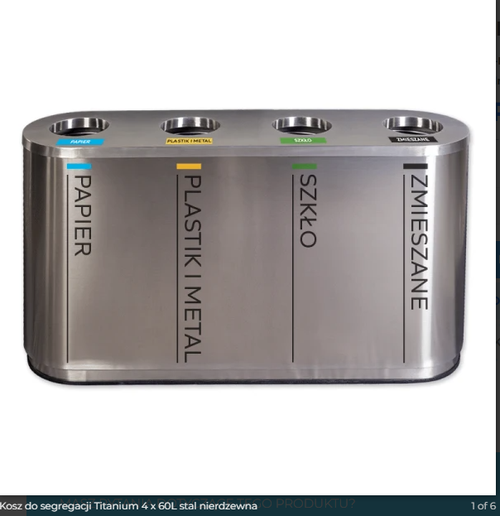 | ECO24 | szt. | 10 |  | 0.00
 | Interferie Cechsztyn w Ustroniu Morskim ul. B. Chrobrego 58 78-111 Ustronie Morskie | Kosz do segregacji odpadów o pojemności 4x80 litrów z modułem popielnicy. Dane techniczne: Pojemność-4x80 l, wysokość- 104cm., szerokość- 161cm, głębokość-38cm,waga: 58kg; Wykonane ze stali ocynkowanej i malowanej w kolorze RAL7016 , grubość blachy 1 mm; Opróżnianie kosza: z boku, wrzut kosza: jednostronny, ochrona rantu wrzutu; wrzuty zasłonięte klapką w kolorze danej frakcji Kolorowe oznaczenia frakcji, konstrukcja wolnostojąca - oznaczenie zgodne z Rozporządzeniem Ministra Klimatu i Środowiska z dnia 10 maja 2021 r. w sprawie sposobu selektywnego zbierania wybranych frakcji odpadów (Dz. U. 2021 poz. 906) | Etna IV eko 4x80l +moduł popielnicy |  | KROSSTECH | szt. | 1 |  | 0.00
 |  | Kosz do segregacji odpadów o pojemności 4x60 litrów. Dane techniczne: Pojemność: 4 x 60L, Głębokość- 40 cm, Szerokość- 150 cm, Wysokość -80 cm, Waga-42 kg. Wykonanie ze stali nierdzewnej o grubości 0,9 mm, matowe wykończenie stali szczotkowanej; Wkłady wewnętrzne ze stali ocynkowanej; Kolorowe oznaczenia frakcji, konstrukcja wolnostojąca - oznaczenie zgodne z Rozporządzeniem Ministra Klimatu i Środowiska z dnia 10 maja 2021 r. w sprawie sposobu selektywnego zbierania wybranych frakcji odpadów (Dz. U. 2021 poz. 906) | Titanium 4 x 60L stal nierdzewna |  | ECO24 | szt. | 4 |  | 0.00
 |  | Kosz do segregacji odpadów o pojemności 4x80 litrów. Wykonanie z blachy cynkowanej elektrolitycznie o grubości: 1,5 mm Wyposażenie: 4 x obejmy na worki, pokrywy obrotowe, samodomykające. Dane techniczne: Wysokość-86 cm, długość- 146 cm, szerokość- 35 cm, średnica pojedynczego otworu wrzutowego: 24,5 cm, waga stacji: 90 kg. Kolorystyka podstawowa: Elementy metalowe w kolorze srebrnym. Kolorowe oznaczenia frakcji, konstrukcja wolnostojąca - oznaczenie zgodne z Rozporządzeniem Ministra Klimatu i Środowiska z dnia 10 maja 2021 r. w sprawie sposobu selektywnego zbierania wybranych frakcji odpadów (Dz. U. 2021 poz. 906) | Stacja do segregacji 4x80L Titanium | 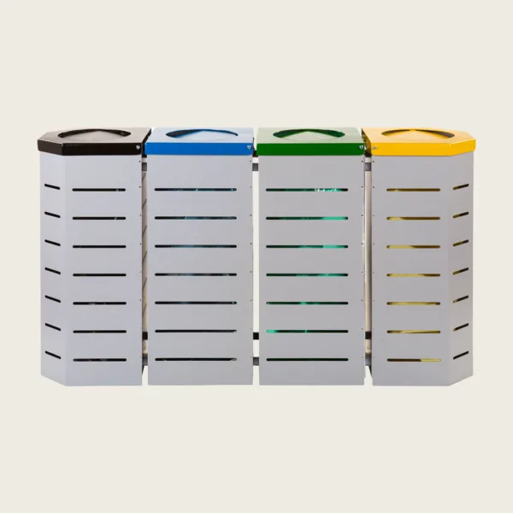 | SOLIDTECH | szt. | 1 |  | 0.00
 | MALACHIT ul. Kościuszki 1 59-850 Świeradów Zdrój | Kosz do segregacji odpadów o pojemności 4x80 litrów z modułem popielnicy. Dane techniczne: Pojemność-4x80 l, wysokość- 104cm., szerokość- 161cm, głębokość-38cm,waga: 58kg; Wykonane ze stali ocynkowanej i malowanej w kolorze RAL7016 , grubość blachy 1 mm; Opróżnianie kosza: z boku, wrzut kosza: jednostronny, ochrona rantu wrzutu; wrzuty zasłonięte klapką w kolorze danej frakcji Kolorowe oznaczenia frakcji, konstrukcja wolnostojąca - oznaczenie zgodne z Rozporządzeniem Ministra Klimatu i Środowiska z dnia 10 maja 2021 r. w sprawie sposobu selektywnego zbierania wybranych frakcji odpadów (Dz. U. 2021 poz. 906) | Etna IV eko 4x80l + moduł popielnicy |  | KROSSTECH | szt. | 2 |  | 0.00
 |  |  |  |  |  |  |  | SUMA

 |  |  |  |  |  |  | …...................................................
 |  |  |  |  |  |  | PODPIS OFERENTA

